시스템설명
개요
장르 - 액션, 메트로배니아
유저는 게임을 플레이 하면서 공격과 점프, 스킬과 아이템을 사용하며 몬스터를 쓰러뜨려야 한다.
스킬의 경우에는 숙련도 시스템이 존재한다. (오른쪽 숙련도 표 참조)
메트로배니아에서는 맵 탐색이 중요한데 여기에 로그라이크적 요소를 추가하여 매번 색다른 맵이 생성되도록 시스템을 구성하였다.
유사 장르의 시스템
일반적인 메트로배니아, 액션 장르에서는 맵은 항상 고정되어 있었으며, 이 때문에 한 번 플레이를 하고 나면, 탐색에서 얻는 재미는 대부분 사라지고 새로운 아이템을 파밍하거나 경험치를 쌓는 것에만 치중을 하게 된다.
몬스터는 항상 고정된 위치에 동일한 몬스터가 존재 함으로서 유저에게 숙련도를 쌓도록 했지만, 이는 반복적인 플레이에서는 지루한 반복 작업으로 느껴질 가능성이 높다.

기획한 게임의 시스템
맵 - 미리 만들어 둔 맵을 사용해 매번 맵 배치를 랜덤으로 구성함으로서 유저에게 반복적으로 동일한 맵을 플레이 한다는 느낌을 주지 않도록 했으며, 최소한의 리소스로 다양한 맵의 구성이 가능하도록 했다.
맵을 제작할 때는 반드시 상하좌우로 최소 4개 이상 출입구가 존재하도록 구성을 하여서, 대부분의 맵이 서로 연결이 가능하도록 제작을 하도록 하였다.
맵에 출입구가 모두 존재할 경우, 맵이 모두 배치가 되고 난 이후 연결되지 않은 출입구를 벽으로 변환해서 의미없는 출입구가 남지 않도록 하였다.
입구는 출구 부분과 연결되고, 출구는 입구 부분과 연결되도록 하여서 맵의 구성이 이상하게 형성되지 않도록 하였으며, 맵 파일 안에는 각 입구에서 각 출구까지의 거리값과 맵의 어느 부분에 몬스터와 오브젝트가 배치 가능한지 데이터가 저장되어 있다.
타일값 - 맵 안에는 타일값이 존재하고, 이 타일값을 통해서 해당 타일에 어떤 것이 배치 가능한지 미리 지정이 되어있다.
몬스터 - 동일한 위치에 동일한 몬스터를 계속 등장시키는 것이 아니라, 다양한 몬스터가 매번 배치가 바뀌도록 구성해서 동일한 맵을 플레이 하더라도 완전히 동일한 경험을 가지지는 않도록 하였다.
몬스터는 개체타입 값, 스테이지 값, 코스트 값을 가지고 있으며, 이를 통해 다양한 배치가 가능하면서도 각 스테이지의 분위기나 세계관을 해치지 않도록 구성을 하였다.
개체타입 값 - 지상, 공중, 일반, 엘리트, 보스몹, 함정 등을 구분하기 위한 값이다.
스테이지 값 - 스테이지 별로 가지고 있는 값이며, 이 값이 일치하는 몬스터만 해당 스테이지에 배치된다.
코스트 값 - 몬스터가 가지고 있는 가치 값이며, 몬스터의 강함, 희귀도에 따라서 이 값이 다르다. 이 값을 통하여 각 맵에 배치될 몬스터의 숫자가 결정된다.

스테이지 선택
스테이지 선택 플로우 차트
선택한 난이도와 스테이지에 따라서 전체적으로 생성될 맵의 크기가 정해지고, 이는 통해서 난이도와 플레이 타임을 조절하기 위한 요소로 사용된다.
스테이지 선택

난이도 선택
쉬움/보통/어려움

쉬움인가?
보통인가?

어려움 난이도
추후 난이도 추가 될 가능성이 있으므로 난이도 표기함

일반맵 10개 (N값)
선택
일반맵 15개 (N값)
선택
일반맵 20개 (N값)
선택

스테이지, 난이도, 몬스터 타입
스테이지DB에 저장

스테이지DB

선택된 N개의 맵을 맵 배치 알고리즘에 맞춰서 배치

몬스터 배치 알고리즘에 맞춰서 몬스터를 맵에 배치

맵 생성 종료

맵 배치 알고리즘
맵 배치 알고리즘
모든 맵은 상하좌우로 최소 4개 이상의 출입구가 존재하는 형태로 만들어져 있다.
맵의 출입구 부분은 별도의 표시를 해두고, 이후 언제든지 다른 타일로 변경이 가능한 상태로 둔다.
입구는 반드시 출구 부분에만 연결되며, 출구도 반드시 입구 부분에만 연결된다.
위의 조건을 만족하는 상태로 랜덤배치된다.
맵 파일 안에는 몹이 배치될 수 있는 유효타일 숫자와 입구에서 어느 출구가 가장 먼지에 대한 데이터들이 모두 입력된 상태로 존재한다.

맵 배치

스테이지DB에서 상점에 대한 정보를 요청
스테이지DB에서 상점에 대한 정보를 받아옴
스테이지DB

상점맵
상점이 존재하는 스테이지인가?
상점맵

맵 설명
검은색 - 일반 벽 부서지지 않는 지형
흰색 - 캐릭터가 움직일 수 있는 빈 공간
초록색 - 출입구, 연결되지 않을 경우 벽으로 바뀌는 공간 표시
화살표 - 입구인지 출구인지 표시
상점맵
난이도에 따라서 추가된 일반맵 갯수와는 별도로 추가된다.
만약 쉬움 난이도를 선택해 일반맵이 10개라면 상점맵을 추가되어 총 11개의 맵이 배치된다.

상점맵 1개
추가됨

스테이지 입구
맵DB에서 [스테이지 입구 맵]을 요청

맵DB

맵DB에서 [스테이지 입구 맵]을 받음
스테이지 입구 맵
스테이지 입구 맵은 반드시 출구가 오른쪽에만 존재한다.

맵 1
맵 2
맵 3
맵 4
맵 5
맵 6,7,8..... 불러옴
[스테이지 입구 맵] 배치

일반 스테이지
스테이지 DB에서 선택된 맵의 개수 값 (N)을 요청
스테이지DB
스테이지 DB에서 선택된 맵의 개수 값 (N)을 받아옴

N값만큼 맵DB에서 랜덤으로 맵을 받음(중복값 제외)
N값만큼 맵DB에 맵을 요청 (중복값 제외)
맵 DB

스테이지 전체 배치
배치되지 않은 맵의 개수만큼 새로운 맵을 맵DB에서 받음

가져온 맵 중 선택된 적이 없는 맵을 선택

가져온 모든 맵을 한번씩 다 시도했는가?
맵 DB
입구가 왼쪽에 존재하는가?

배치되지 않은 맵의 개수만큼 새로운 맵을 맵DB에 요청 (중복값 제외)

[스테이지 입구 맵] 출구에 맵 입구를 연결하여 맵 배치
배치되지 않은 맵의 개수만큼 새로운 맵을 맵DB에 요청 (중복값 제외)

가져온 모든 맵을 한번씩 다 시도했는가?
나머지 맵 중 한개를 랜덤으로 선택

맵 DB

이전에 배치된 맵들 중에서 출구 방향과 일치하는 입구가 있는가?
배치되지 않은 맵의 개수만큼 새로운 맵을 맵DB에서 받음

출구에 다른 맵이 배치되지 않고 비어있는가?

맵 배치시에 다른 맵과 겹치지 않는가?

연결되는 맵의 출구 부분에 입구를 배치

아직 배치 되지 않고 남아있는 맵이 있는가?

보스방&출구 배치

스테이지 DB에서 [보스방] 정보를 요청
맵 DB에서 [보스방]을 요청
스테이지 DB에서 [보스방] 정보를 가져와서 맵 DB에서 [보스방]을 가져옴
스테이지 DB
맵 DB


스테이지 출구 맵 배치
보스방 맵 배치

유효타일과 최장거리 계산
맵 파일 안에 이미 유효타일의 개수와 입구마다 가장 먼 출구의 계산이 되어 있으므로 이를 종합하여 가장 먼곳에 존재하는 맵을 계산한다.
일반맵 중에서 왼쪽 혹은 오른쪽에 아무 맵도 배치되어 않은 출구가 존재하는 맵을 검색
검색으로 찾은 맵 중에서 유효타일을 계산해 일직선으로 가장 먼 위치의 맵을 선정

보스방과 R버전
기존의 보스방 맵과 좌우를 반전시긴 R버전의 보스방 맵 두가지가 존재한다.
마지막 방의 출구 방향에 따라서 어느 맵을 배치시킬지 결정한다.
출구에 [보스방]의 입구를 배치하되, 원래의 보스방의 출구와 반대방향일 경우 R버전의 보스방을 배치한다

맵 DB에서 [스테이지 출구] 맵을 1개 요청
맵 DB

맵 DB에서 [스테이지 출구] 맵을 가져온다
보스방 출구에 [스테이지 출구 맵]을 배치한다

맵 배치 이후 출입구 벽으로 변환
배치된 맵 중에 다른 맵과 연결되지 않은 출입구가 존재하는가?
캐릭터DB 에서 [벽] 오브젝트를 요청

스테이지 출구 맵 배치
보스방 맵 배치

캐릭터 DB

다른 맵과 연결되지 않은 출입구를 [벽]오브젝트로 매꾼다.
캐릭터 DB에서 [벽] 오브젝트를 가져온다
맵 배치 종료

몬스터 배치 알고리즘
몬스터 배치 알고리즘
스테이지 DB를 참조하여 몬스터 스테이지 값이 일치하는 몬스터 테이블만 읽어온다.
몬스터는 개체에 따라서 각각의 코스트 값을 가지고 있다.
맵이 가지고 있는 타일 수를 최대값으로 잡고, 몬스터 생성시 맵의 타일 수를 넘지 않는 만큼 최대한 생성됨.
몬스터는 일반맵 안의 유효한 타일 위치 중 랜덤으로 배치된다.
엘리트 몬스터는 숫자에 제한이 있다.
쉬움 - 1마리, 보통 - 3마리, 어려움 - 7마리
몬스터 마다 각 개체를 기준으로 10칸의 타일 이내에 몬스터 숫자가 5마리를 넘어갈 경우, 이 조건을 만족하지 않는 위치로 재배치 된다.

몬스터 배치 시작

스테이지 DB에게 몬스터 스테이지 값과 스테이지 난이도를 요청

스테이지 DB

스테이지 DB에게 몬스터 스테이지 값과 스테이지 난이도를 받음

스테이지의 타입과 몬스터 스테이지 값이 일치하는 몬스터 목록을 몬스터 DB에 요청

몬스터 DB

일치하는 스테이지 값의 몬스터를 몬스터 DB에서 불러온다

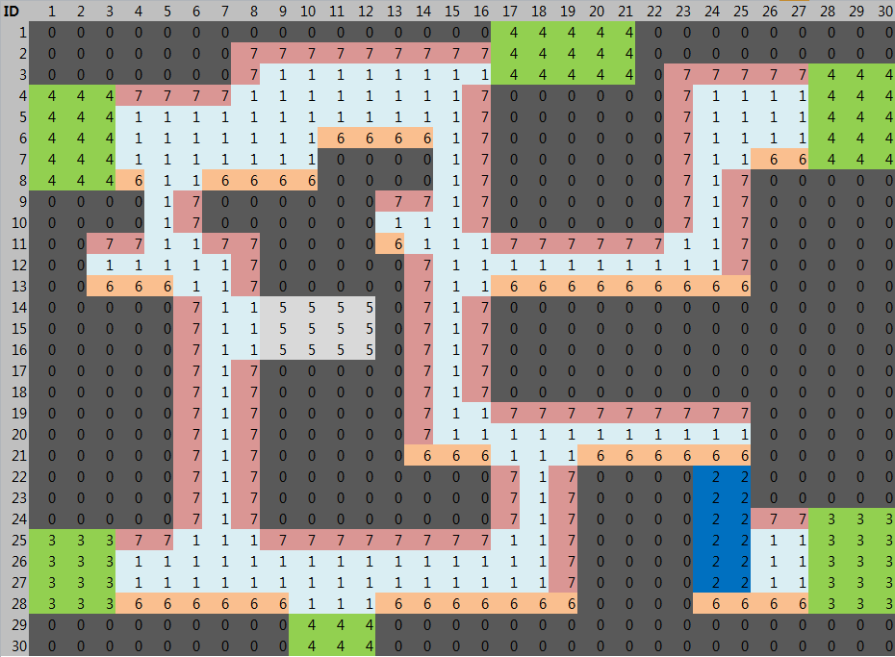

유효타일
맵 마다 이미 저장되어 있는 유효타일 개수를 배치된 모든 맵의 유효타일 개수와 더한다.
몬스터가 이 값에 관여한다 코스트 DB
일반맵의 유효타일 숫자를 계산

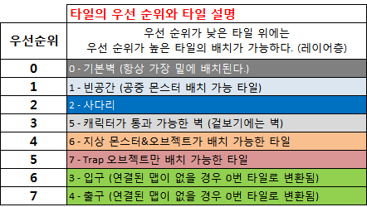
몬스터의 타일 값
몬스터 DB에는 각각의 몬스터가 가진 코스트 값이 저장되어 있다. 이를 토대로 코스트 값을 계산해서 배치된다.
엘리트 몬스터의 숫자
엘리트 몬스터는 난이도에 따라서 배치 가능한 제한 숫자가 존재한다.
쉬움-1마리, 보통-3마리, 어려움-7마리

맵과 몹의 코스트값에 관해
맵에 몬스터가 배치가능한 타일 값을 계산해서 이에 맞춰 몹을 배치하다가 몬스터의 코스트가 최대 배치 타일값을 넘는 순간 배치는 중단한다.
유효 타일 값을 최대치로 잡고 불러온 몬스터들을 랜덤으로 일반맵의 유효타일에 임시배치

배치된 몬스터의 코스트 값이 유효타일 값을 초과했는가?

임시배치 된 몬스터들을 순차적으로 한 마리씩 선택

배치된 타일을 기준으로 10타일 이내에 다른 몬스터가 5마리 이상 존재하는가?
조건을 만족하지 못했던 타일을 제외하고 몬스터를 일반맵의 유;효타일 중 랜덤으로 재배치

위 조건을 만족한 몬스터의 배치를 고정

모든 몬스터가 고정배치로 배치되었는가?

몬스터 배치 끝

몬스터 전투
몬스터 AI 시작
몬스터 전투 플로우 차트
몬스터가 PC와의 전투시에 어떻게 행동하는 지에 대한 플로우차트.
몬스터의 대응과 공격 방식, 행동 방식에 따라서 플레이가 느끼게 될 플레이 경험이 달라지기 때문에 미리 기획해 둔 게임성에 맞춰서 움직이도록 설정했다.
몬스터는 스테이지가 완전히 종료된 것이 아니라면, PC가 맵을 이동할 때마다 리젠되며, 이전의 위치에 그대로 생성된다.

몬스터 사망 처리
몬스터 사망처리 시작

일반몬스터
(지상,공중)
엘리트 몬스터
보스몬스터

해당 몬스터의 ID값으로 Character_NPC DB에 Drop_Item 값을 가지고 있는지 확인
일반몬스터 AI
일반몬스터AI
시작

피격받았는가?
임시 전투 DB
PC의 위치 값 요청
PC의 위치 값 받음
Character_NPC DB
PC의 방향으로 이동

탐지범위 안에 PC가 존재하는가?
Character_NPC DB에 Drop_Item값을 받아옴

공격 사거리 안에 PC가 존재하는가?
공격이 PC에게 적중했는가?
(PC체력 - 몬스터 기본공격)
데미지 처리 임시 전투 DB에 요청
Drop_Item값이 존재하는가?
해당 아이템 몬스터 위치에 떨어짐
기본공격을 실행

사망처리
전체적인 처리 과정 중에서 몬스터의 HP가 0 이하가 된다면 즉시 사망 처리로 넘어간다.

PC의 방향으로 이동
몬스터 사망 이펙트 연출

임시 전투 DB
탐지 범위안에 PC가 없으며, 피격을 받지 않은지 5초가 지났는가?
몬스터 제거

임시 전투 DB에서 몬스터 값 삭제

대기상태로 전환
(최초 배치 장소로 이동)

임시 전투 DB

종료

종료

엘리트 몬스터 AI
엘리트 몬스터AI 시작

피격받았는가?
PC의 위치 값 지속적으로 받아옴

PC 위치값으로 이동

탐지범위 안에 PC가 존재하는가?

직전에 실행한 행동이 스킬인가?

스킬1이 사용 가능한가?
공격이 PC에게 적중했는가?
(PC체력 - 스킬 공격)
데미지 처리 임시 전투 DB에 요청

스킬 공격을 실행

스킬 사거리 안에 PC가 존재하는가?
스킬2가 사용 가능한가?

임시 전투 DB

스킬3가 사용 가능한가?

사망처리
전체적인 처리 과정 중에서 몬스터의 HP가 0 이하가 된다면 즉시 사망 처리로 넘어간다.

스킬4가 사용 가능한가?

공격 사거리 안에 PC가 존재하는가?
스킬 갯수
엘리트 몬스터는 일반적으로 1~2개의 스킬을 가지고 있다.
반드시 4가지 스킬을 가질 필요는 없다.

기본공격을 실행

공격이 PC에게 적중했는가?
(PC체력 - 몬스터 기본공격)
데미지 처리 임시 전투 DB에 요청

PC의 방향으로 이동

탐지 범위안에 PC가 없으며, 피격을 받지 않은지 5초가 지났는가?

임시 전투 DB

대기상태로 전환
(최초 배치 장소로 이동)

종료

몬스터 이동
몬스터 대기 플로우 차트
몬스터가 대기 중에 어떻게 행동하는 지에 대한 플로우 차트
기본적으로 PC가 감지되거나 공격을 받을 때까지 일정한 장소를 왕복이동하면서 대기하도록 하였다.

몬스터 이동
(대기상태)

몬스터 대기(패트롤)
공중 몬스터인가?
정면 타일의 값이 0,7 인가?
몬스터 반대 방향으로 전환
몬스터의 정면으로 이동

맵 DB에 현재 서 있는 맵의 타일값을 요청
PC를 탐지하거나 피격을 받았는가?

맵 DB

맵 DB에 현재 서 있는 맵의 타일값을 받아옴

몬스터의 정면 방향으로 전진

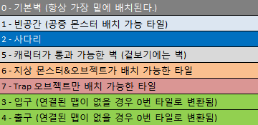

현재 위치에서 한칸 앞의 바닥 타일 값이 0, 6인가?
PC를 탐지하거나 피격을 받았는가?
몬스터 반대 방향으로 전환

몬스터의 정면 타일 값이 0,6,7인가?

PC를 탐지하거나 피격을 받았는가?

몬스터 전투 시스템으로 전환

끝

